Sheet1
初期検討

【サイトのターゲットユーザ】
カメラが好き。旅行が好きな人達。

【目標】


カメラで撮影した画像を日付別、被写体の分類などで管理できるシステムを作成する。

データベースはレンタルサーバーで使用可能なMySql、postgleのどちらかを使用する。
→個人的にはMySqlがいい
O/Rマッピングの機能には、MyBatis(ibatis)を使う
→入澤ちゃんの現場ではコンテンツマネージメントシステムを使っているみたいだがxmlを使うようにしたい。
プログラム言語はもちろんJAVA。
ビュー（ユーザに見える部分）をjsp、コントローラをServletに
するなど所謂、MVCで構成する
使用するフレームワークは未定だが、色々使いたい。Spring Frameworkが個人的には使いたい。
対象のチャネルはPCのみ。スマートフォンは余裕ができたら対応したい。フューチャーフォンは対象外。
ブラウザは以下を動作保証する。
InternetExplorer、FireFox、Google Chrome
どれも最新版で保証する。
IEはバージョンによって挙動がことなる可能性が高いので色々確認する必要がある。
→なんかブラウザパターン対応は勉強になりそう
セキュリティ対策は特に必要なし。
→単なる画像管理サイトなので。
フロントは色々動的に動かしたいのでjavascriptを使う。
画面の遷移フローは以下を想定。

【サイトマップ】

ホームページ
メニュー選択画面
メニューボタン押下

メモ
■1stRentalServerマイページログイン
https://support.1strentalserver.com/clientarea.php

■JAVAコントロールパネル
https://66.212.27.13:8663/ngu/

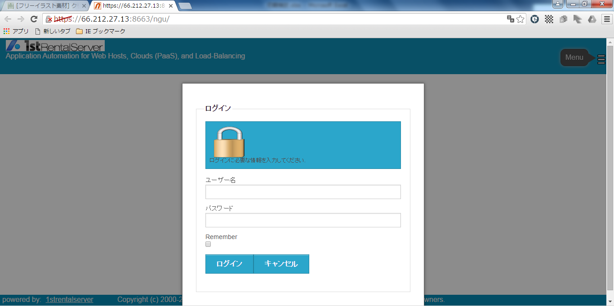

◆ユーザー名
irihoshi
◆パスワード
n2X95Jj4bw

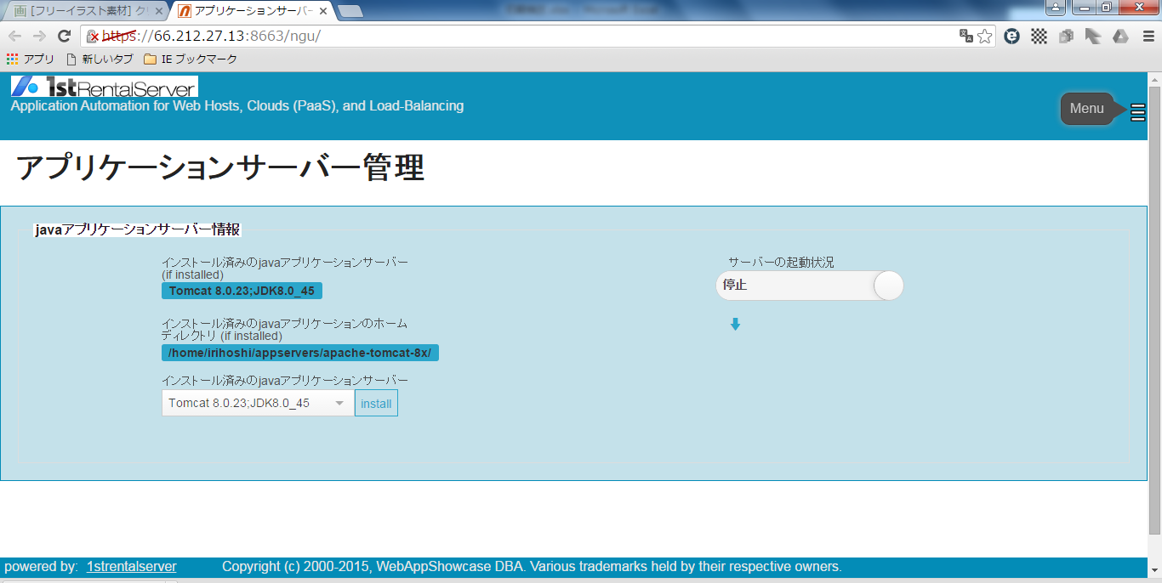

アプリケーションサーバーは以下のレバーを横にスライドすれば起動する

■コントロールパネル
https://66.212.27.13:2083/

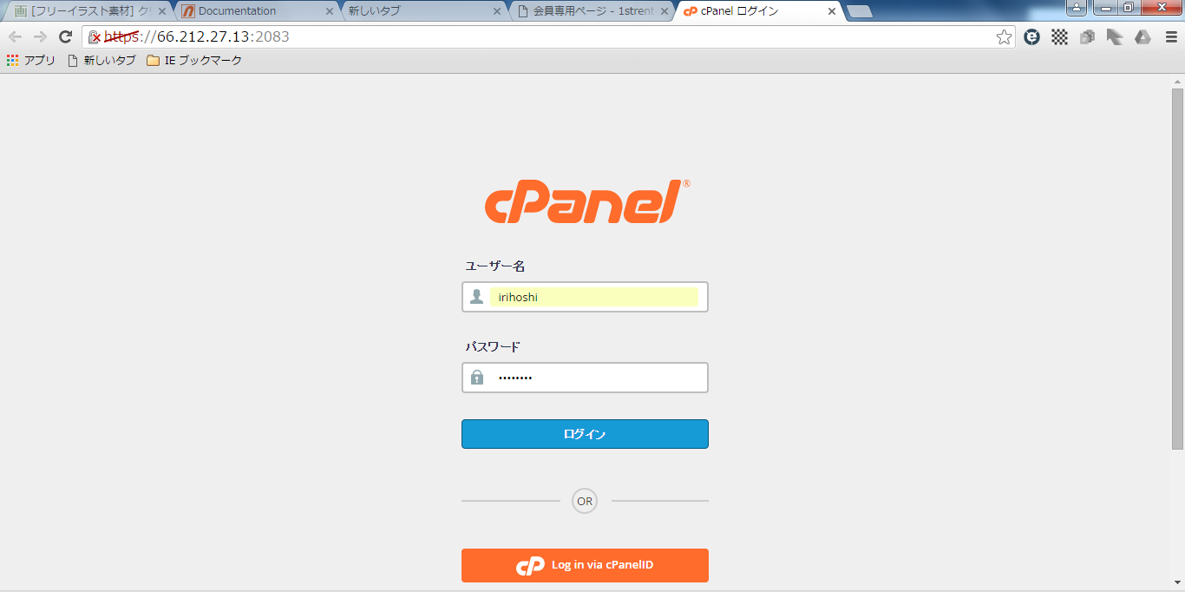

◆ユーザー名
irihoshi
◆パスワード
n2X95Jj4bw

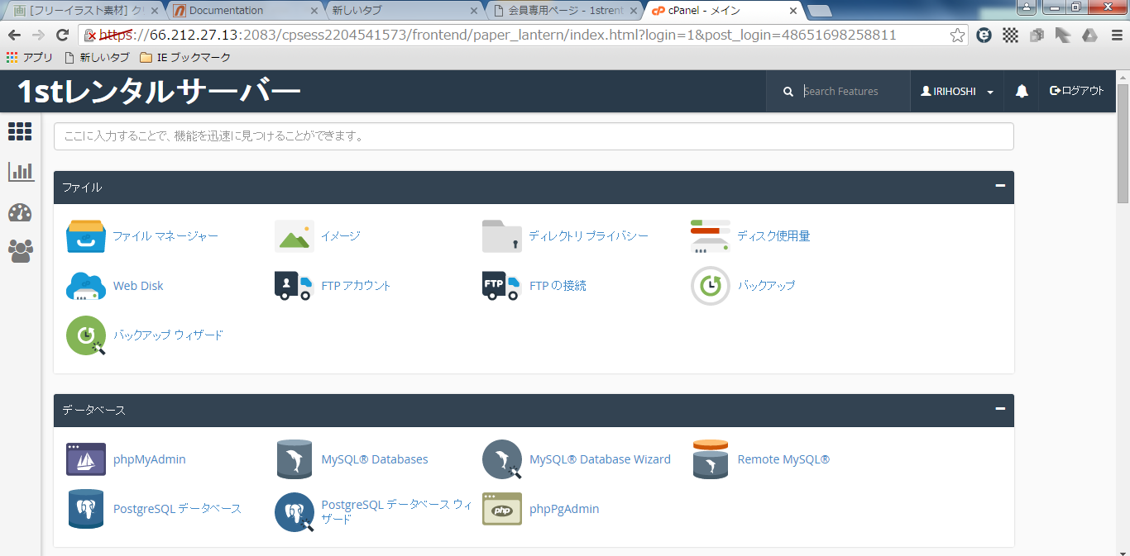

色々な設定できそうなコントロールパネル

